策划案
小笼包

 | 框架

 | A |  | 游戏概述

 | B |  | 玩法逻辑

 | C |  | 数值需求

A |  | 游戏概述

 | 1 |  | 游戏概述

 |  | 1.1 游戏类型
 |  |  | 多人在线轻竞技手游；

 |  | 1.2 游戏特色
 |  |  | 反射光线攻击他人的偶然性和趣味性；

 |  | 1.3 目标用户
 |  |  | 男女皆可、全年龄向

 |  | 1.4 游戏风格：
 |  |  | 欢乐、可爱、萌系；


 |  | 1.5 游戏时长：
 |  |  | 以局为单位进行游戏，每局时长0.5min-2min；

 |  | 1.6 世界观
 |  |  | 镜精灵+奥林匹克运动会+单人足球

B |  | 玩法逻辑

 | 2 |  | 基础逻辑

 |  | 2.1、流程图

 |  | 2.2、开始界面
 |  |  | 刚进入游戏时的界面

 |  |  | 2.2.1 名字输入框 由玩家自行输入，默认名为XX
 |  |  | 允许名字重复，若名字栏为空，则视为以默认名开始游戏

 |  |  | 2.2.2 角色选择区 通过左右箭头(具体形式由交互决定)选择角色

 |  |  | 2.2.3 开始游戏按钮 点击后进入匹配队列等待

 |  |  | 蓝本：

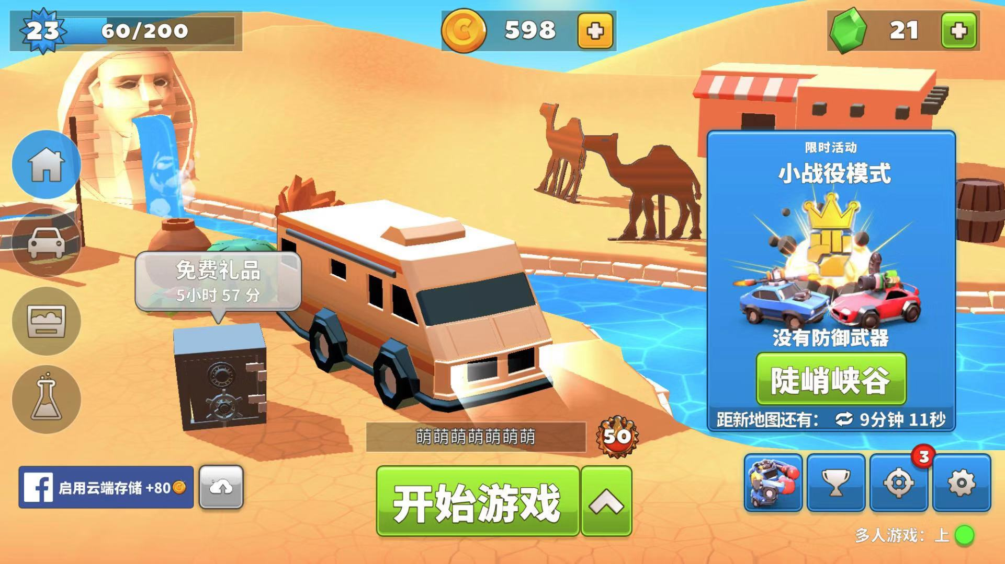

 |  |  |  |  |  |  |  |  | 角色选择区，需加上左右箭头(具体形式由交互决定)来切换选择角色

 |  |  |  |  |  |  |  |  | 名字输入框

 |  |  |  |  | 开始游戏按钮

 |  | 2.3、匹配队列

 |  |  | 2.3.1 匹配人数 暂定为每局4人

 |  |  | 2.3.2 匹配提示信息 用于告知玩家当前匹配进度

 |  |  | 蓝本：

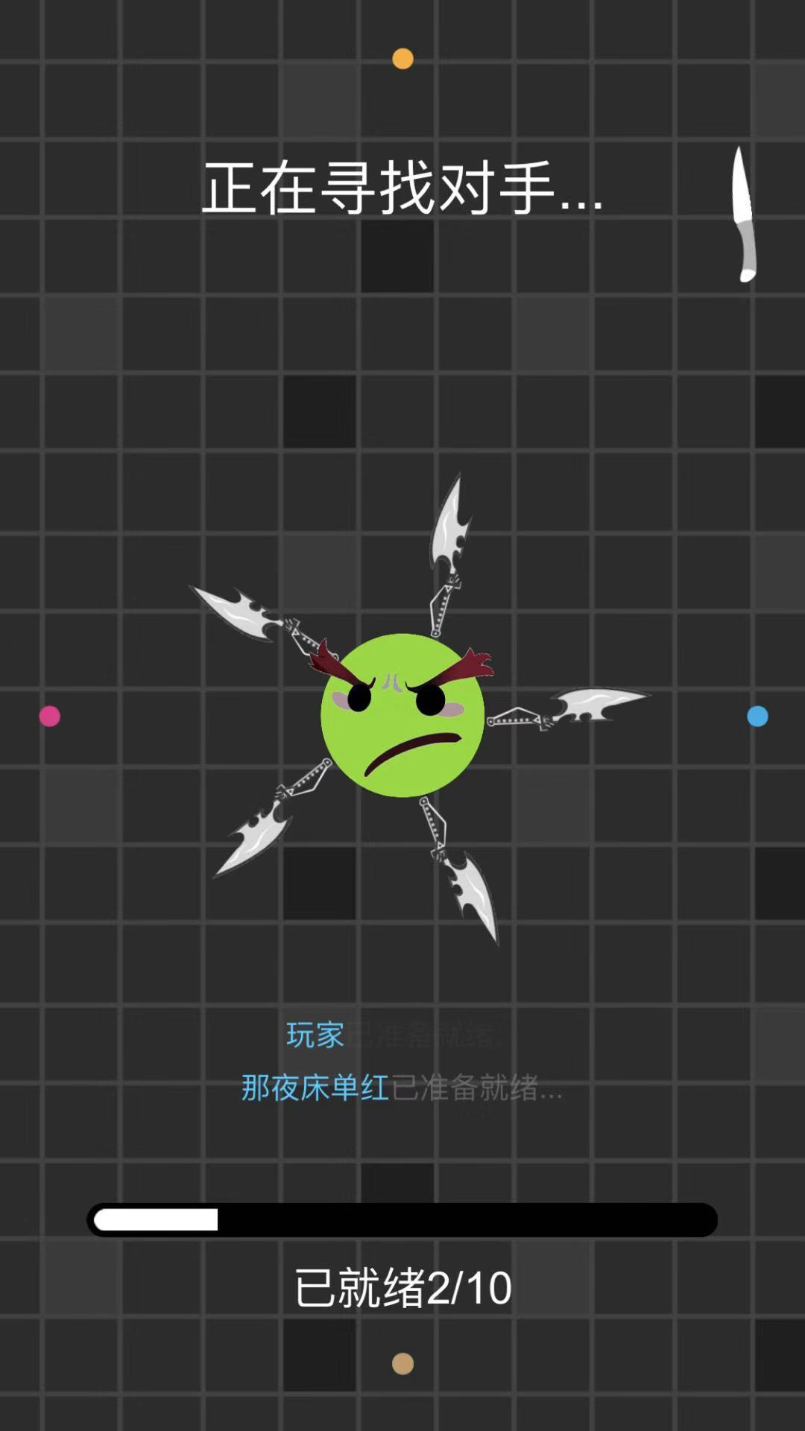

 |  |  |  |  |  | 匹配提示信息

 |  | 2.4、加载界面
 |  |  | 过渡界面，主要用于程序加载

 |  |  | 2.4.1 加载提示信息

 |  |  | 蓝本：

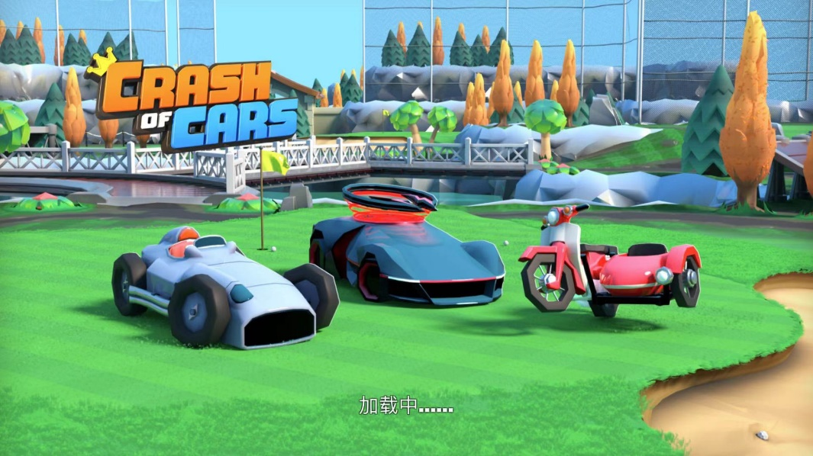

 |  |  |  |  |  |  |  | 加载提示信息

 |  | 2.5、游戏主界面
 |  |  | 游戏玩法体验的核心场景

 |  |  | 2.5.1 玩家镜子 玩家操作的核心元素，固定位置（x1，y1）
 |  |  | 可进行旋转操作，暂定每次操作镜子旋转 P°，最大旋转角度为 Q°，初始镜子角度为K°
 |  |  | 暂定每个镜子生命值为hp，hp=0时，角色死亡，镜子破碎消失
 |  |  | 暂定每个玩家都位于左下角

 |  |  | 2.5.2 保护区 每个玩家拥有独立的保护区，为玩家保护对象，固定位置（x2，y2）
 |  |  | 一旦保护区被光线击中，对应玩家hp-1
 |  |  | 玩家角色死亡后，对应保护区变为场景镜子

 |  |  | 2.5.3 光线 直线传播，遇到镜子(包括场景镜子和玩家镜子)反射，反射规则同真实光学反射逻辑
 |  |  | 光线速度V会逐渐增加，V变化规律见数值需求
 |  |  | 光线均从场景中心刷出，但传播方向随机
 |  |  | 击中任意保护区后，光线消失，结算伤害

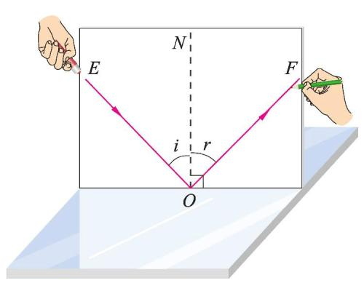

 |  |  |  | 入射角i=反射角r |  |  |  | 光线逻辑

 |  |  | 2.5.4 当前速度信息 显示当前速度V

 |  |  | 2.5.5 场景边界 全部视为场景镜子，光线接触到后反射

 |  |  | 蓝本：

 |  |  |  |  |  |  | 当前速度信息

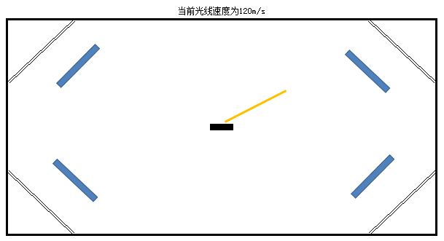
保护区
玩家镜子

光线

场景中心

 |  |  |  |  |  | 场景边界

 |  | 2.6、结算界面
 |  |  | 当剩余玩家=1时，进入结算界面

 |  |  | 2.6.1 玩家排名 根据存活的长短排序玩家名字，存活到最后的为第一名，需带有炫耀性的画面表现

 |  |  | 2.6.2 光线速度 显示出游戏结算时的光线速度

 |  |  | 2.6.3 返回按钮 点击后返回到开始界面

 |  |  | 蓝本：

 |  |  |  |  | 光线速度

 |  |  |  |  | 玩家排名

 |  |  |  |  | 返回按钮

 | 3 |  | 拓展玩法

 |  |  | 待定

C |  | 数值需求

 | 4 |  | 数值需求

 |  |  | 光线速度变化规律，需要前期速度增加较快，后期速度增加较慢

 |  |  | 暂定函数为V=V0+logb(m*t1+n*t2+c)
 |  |  | V0为初始速度，m，n，b，c为常数，t1为碰撞次数，t2为时间；
 |  |  | 均需支持策划配置

